Sheet1
Scene No. | 0
Quest Title | 变形玩具
Quest Log | 找庞贝要一个变形金刚模型
Map No. | 74
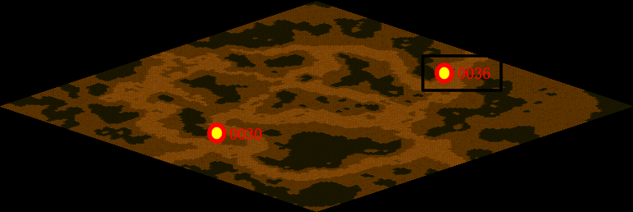
NPC No. | 36
Condition | lv>15
Dialog | 知道变形金刚吗？我们那个时候特流行了。变形金刚的英文名字是the Transformers，是从1984年起至今美国孩之宝公司与日本TAKARA公司合作开发的系列玩具和推出的系列动画片/影片的总称。变形金刚系列玩具和动画系列片几乎是同步推出的，当时取得了巨大的成功。我也像制作一个变形玩具系列，你帮我去莫古那里要一个模型吧。
Select | 1：接受，2：不接受
Result | 1 : Scene 0001, 2 : 关闭对话框

ScriptFile | Qlog-0109-000.scr
 | Q0036-0109-000.scr

